物质循环
香港都市废物回收量（千公吨） | 2017 | 2018 | 2019 | 2020 | 2021 | 2022 | 2023 | 2024 | 钢材相关数据 |  | 数据来源
含铁金属 | 677 | 708 | 740 | 740.7 | 786.1 | 857 | 910 | 1,008.70 | 回收1吨钢可节省CO₂排放 | 1.67吨 | EuRIC Metal Recycling Factsheet
有色金属 | 121 | 118 | 115 | 115.3 | 181.9 | 99 | 108 | 104.5 | 再生钢对比原生钢减排比例 | 58% | EuRIC Metal Recycling Factsheet
纸张 | 574 | 533 | 508 | 450 | 603 | 566 | 576 | 586.1 | 再生钢碳排放因子减排 | 440 kg CO₂e/吨 | ASUENE报告 （2025）
塑料 | 80 | 90 | 99 | 102 | 104 | 108 | 128 | 101.5 | 原生钢碳排放因子减排 | 1,850 kg CO₂e/吨 | ASUENE报告 （2025）
其它 | 122 | 135 | 142 | 128 | 163 | 193 | 206 | 217 | 使用废钢替代铁矿石减排 | 560-2,360 kg CO₂e/吨 | 丹麦科技大学

 |  |  |  |  |  |  |  |  | 铝材相关数据
数据来源：香港固体废物监察报告&香港固体废物 |  |  |  |  |  |  |  |  | 再生铝对比原生铝减排比例 | 92% | EuRIC Metal Recycling Factsheet
 |  |  |  |  |  |  |  |  | 再生铝碳排放因子 | 500 kg CO₂e/吨 | ASUENE报告 （2025）
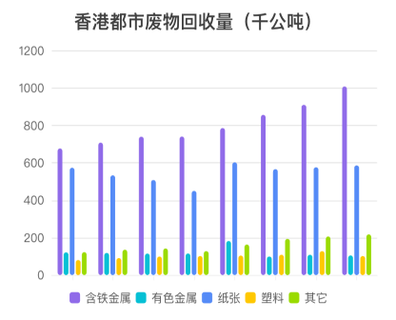
 |  |  |  |  |  |  |  |  | 原生铝碳排放因子 | 12,000 kg CO₂e/吨 | ASUENE报告 （2025）
 |  |  |  |  |  |  |  |  | 回收铝净减排量 | 5,040-19,340 kg CO₂e/吨 | 丹麦科技大学

 |  |  |  |  |  |  |  |  | 再生骨料相关数据
 |  |  |  |  |  |  |  |  | 水泥稳定类道路基层碳减排 | 19.20% | 建筑废弃物再生骨料研究 (2025)
 |  |  |  |  |  |  |  |  | 石灰粉煤灰稳定类碳减排 | 21.60% | 建筑废弃物再生骨料研究 (2025)
 |  |  |  |  |  |  |  |  | 再生骨料单独替代减排 | 78-82% | 建筑废弃物再生骨料研究 (2025)
 |  |  |  |  |  |  |  |  | 再生粗骨料混凝土碳减排 | 27% (282.2 vs 386.7 kg CO₂e/m³) | Nature Scientific Reports (2026)
 |  |  |  |  |  |  |  |  | 再生骨料混凝土全生命周期成本节约 | 30.60% | Nature Scientific Reports (2026)

 |  |  |  |  |  |  |  |  | 香港混凝土回填比例写在首页中

